상품제안서
뉴클 젤리파워 PD22.5W 맥세이프 보조배터리 5000mAh | 상품코드: F31313

 |  |  |  |  |  |  | 02-412-0044 | www.easy1.co.kr
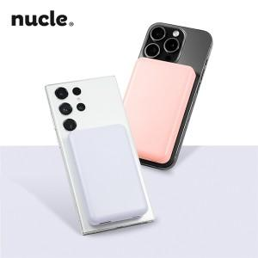

【상세/제작정보】 | <p><b><span style="font-size: 12pt;">＊1BOX 100개입 5000원(VAT별도)&nbsp;</span></b></p><p><b><span style="font-size: 12pt;">＊레이저인쇄100개미만 30,000원(VAT별도)&nbsp;</span></b></p><p><b><span style="font-size: 12pt;">＊칼라인쇄100개미만 40,000원(VAT별도)&nbsp;</span></b></p>

【인쇄/포장옵션】 | 레이저, 풀칼라 / 포장지포장

【공급단가】 | 수량 | 100~ | 300~ | 500~ | 1,000~ | 3,000~
*VAT별도 | 단가 | 10,800원 | 10,300원 | 10,000원 | 9,800원 | 9,600원

【상품 URL】 | http://www.easy1.co.kr/src/goods_detail.php?gdno=31313

